Solicitud gráfica
 | Área: | Ciencias Naturales |  |  | Fecha:
 | Grado: | 10
 | Título del tema: | El enlace químico y la nomenclatura de compuestos inorgánicos |  |  | ¿Cuaderno de estudio o recurso? | Recurso
 | Editor: | Lyz Marcela Bernal |  |  | Motor del recurso | F7B

 | Código guión o recurso: | CN_10_11_REC120 | ← Para determinar este código, visite la hoja de Ayuda
 |  |  |  |  | ESPECIFICACIÓN DE ARCHIVOS A ENTREGAR
Núm. | Archivo Shutterstock o ruta en web | Imagen para: | Tipo | Ubicación de la imagen en el recurso F7B | Nombre imagen SMALL | Tamaño imagen SMALL | Nombre imagen ZOOM | Tamaño imagen ZOOM | Descripción | Observaciones
IMG01 | 110010227 | Recurso F7B | Fotografía | Inicio (cuadrado) | CN_10_11_REC120_IMG01.jpg | 350 x 350 px |  |  | 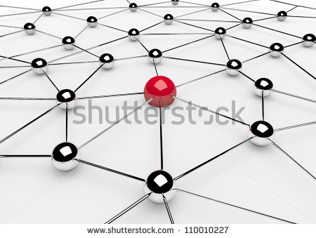
IMG02 | 184584440 | Recurso F7B | Fotografía | Inicio (cuadrado) | CN_10_11_REC120_IMG02.jpg | 350 x 350 px |  |  | 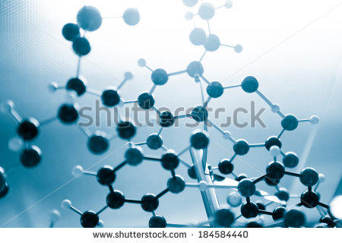
IMG03 | ver descripción y observaciones | Recurso F7B | Ilustración | Inicio (cuadrado) | CN_10_11_REC120_IMG03.jpg | 350 x 350 px |  |  |  | Realizar ilustración igual a la imagen guía.
IMG04 | ver descripción y observaciones | Recurso F7B | Ilustración | Inicio (cuadrado) | CN_10_11_REC120_IMG04.jpg | 350 x 350 px |  |  | 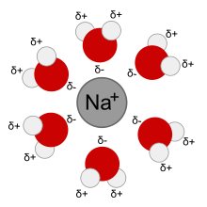 | Realizar ilustración igual a la imagen guía.
IMG05 | ver descripción y observaciones | Recurso F7B | Ilustración | Contenido | CN_10_11_REC120_IMG05n.jpg | 320 x 480 px | CN_10_11_REC120_IMG05a.jpg | 800 x 458 px | 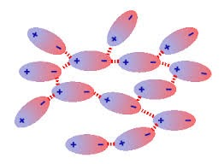 | Realizar ilustración igual a la imagen guía.
IMG06 | ver descripción y observaciones | Recurso F7B | Ilustración | Contenido | CN_10_11_REC120_IMG06n.jpg | 320 x 480 px | CN_10_11_REC120_IMG06a.jpg | 800 x 458 px | 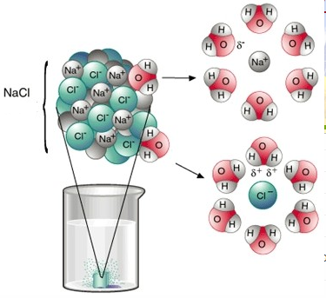 | Realizar ilustración igual a la imagen guía.
IMG07 | ver descripción y observaciones | Recurso F7B | Ilustración | Inicio (cuadrado) | CN_10_11_REC120_IMG07.jpg | 350 x 350 px |  |  |  | Realizar ilustración igual a la imagen guía.
IMG08 | ver descripción y observaciones | Recurso F7B | Ilustración | Inicio (cuadrado) | CN_10_11_REC120_IMG08.jpg | 350 x 350 px |  |  | 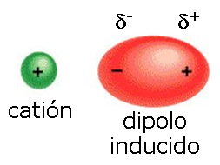 | Realizar ilustración igual a la imagen guía.
IMG09 | ver descripción y observaciones | Recurso F7B | Ilustración | Inicio (cuadrado) | CN_10_11_REC120_IMG09.jpg | 350 x 350 px |  |  | 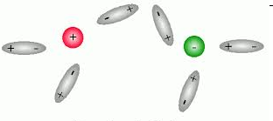 | Realizar ilustración igual a la imagen guía.
IMG10 | ver descripción y observaciones | Recurso F7B | Ilustración | Inicio (cuadrado) | CN_10_11_REC120_IMG10.jpg | 350 x 350 px |  |  | 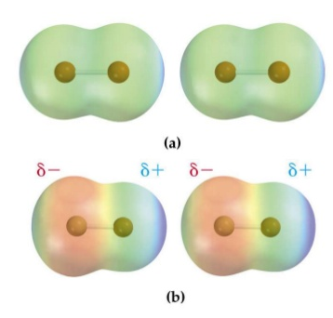 | Realizar ilustración igual a la imagen guía.
IMG11 | ver descripción y observaciones | Recurso F7B | Ilustración | Inicio (cuadrado) | CN_10_11_REC120_IMG11.jpg | 350 x 350 px |  |  | 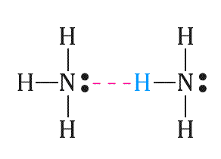 | Realizar ilustración igual a la imagen guía.
IMG12 | ver descripción y observaciones | Recurso F7B | Ilustración | Contenido | CN_10_11_REC120_IMG12n.jpg | 320 x 480 px | CN_10_11_REC120_IMG12a.jpg | 800 x 458 px |  | Realizar ilustración igual a la imagen guía.
IMG13 | ver descripción y observaciones | Recurso F7B | Ilustración | Contenido | CN_10_11_REC120_IMG13n.jpg | 320 x 480 px | CN_10_11_REC120_IMG13a.jpg | 800 x 458 px |  | Realizar ilustración igual a la imagen guía.
IMG14 | ver descripción y observaciones | Recurso F7B | Ilustración | Contenido | CN_10_11_REC120_IMG14n.jpg | 320 x 480 px | CN_10_11_REC120_IMG14a.jpg | 800 x 458 px | 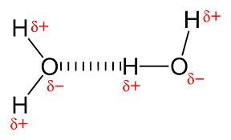 | Realizar ilustración igual a la imagen guía.
IMG15 | ver descripción y observaciones | Recurso F7B | Ilustración | Contenido | CN_10_11_REC120_IMG15n.jpg | 320 x 480 px | CN_10_11_REC120_IMG15a.jpg | 800 x 458 px |  | Realizar ilustración igual a la imagen guía.

